Solicitud gráfica
 | Área: | Matemáticas |  |  | Fecha:
 | Grado: | 10
 | Título del tema: | La estadística y la combinatoria |  |  | ¿Cuaderno de estudio o recurso? | Recurso
 | Editor: | Adriana Ma. Pachón |  |  | Motor del recurso | F6

 | Código guión o recurso: | MA_10_06_CO_REC20 | ← Para determinar este código, visite la hoja de Ayuda
 |  |  |  |  | ESPECIFICACIÓN DE ARCHIVOS A ENTREGAR
Núm. | Archivo Shutterstock o ruta en web | Imagen para: | Tipo | Ubicación de la imagen en el recurso F6 | Nombre imagen SMALL | Tamaño imagen SMALL | Nombre imagen ZOOM | Tamaño imagen ZOOM | Descripción | Observaciones
IMG01 | Ver descripción | Recurso F6 | Ilustración | Contenido | MA_10_06_CO_REC20_IMG01n.jpg | 320 x 480 px | MA_10_06_CO_REC20_IMG01a.jpg | 800 x 458 px | Ilustrar la tabla de frecuencias con el diagrama de barras prpopuesto. Imagen para: Variable cualitativa - Ficha 2 - Imagen 2 | 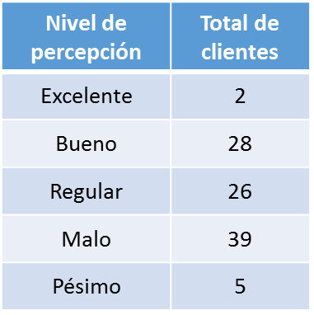 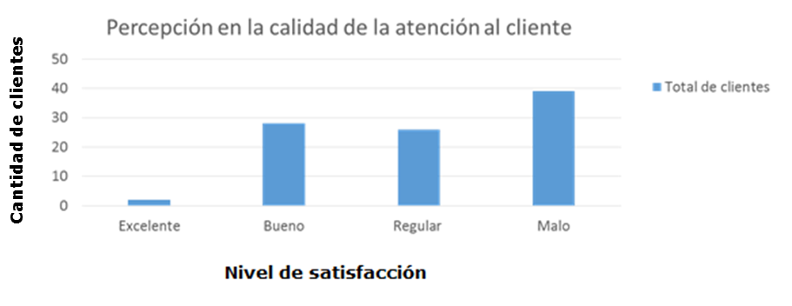
IMG02 | Ver descripción | Recurso F6 | Ilustración | Contenido | MA_10_06_CO_REC20_IMG02n.jpg | 320 x 480 px | MA_10_06_CO_REC20_IMG02a.jpg | 800 x 458 px | Ilustrar la tabla de frecuencias con el diagrama circular prpopuesto. Imagen para: Variable cualitativa - Ficha 3 - Imagen 2 | 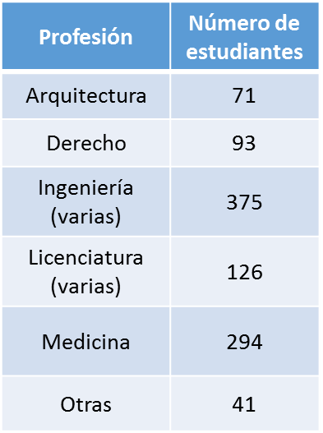 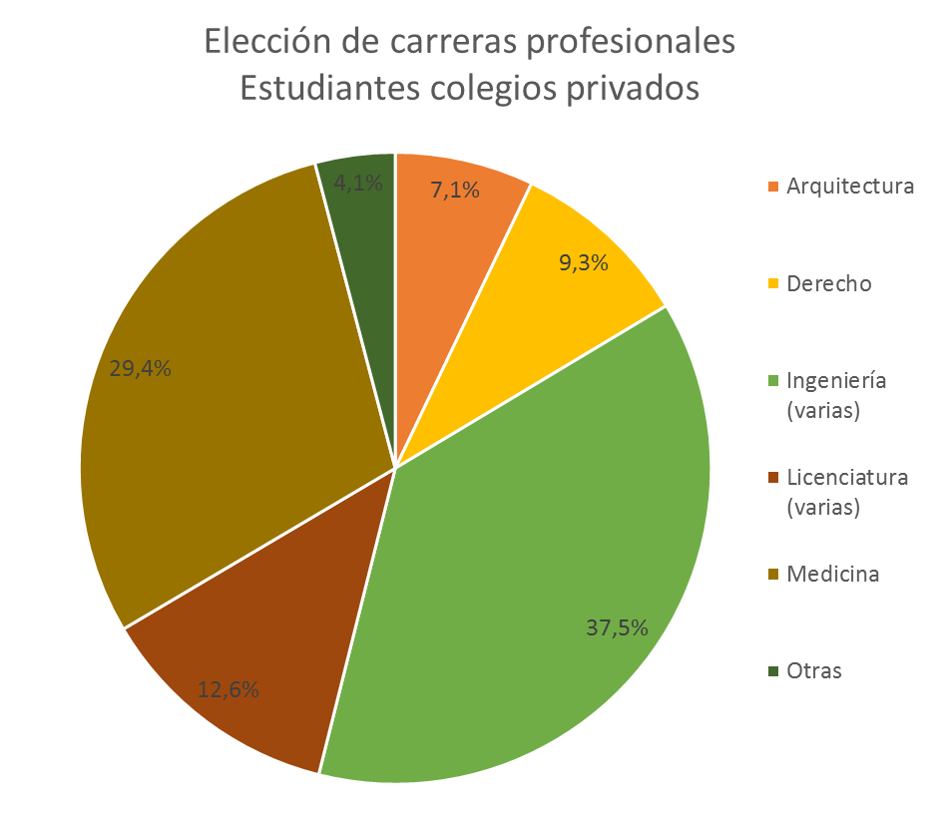
IMG03 | 253900027 | Recurso F6 | Fotografía | Contenido | MA_10_06_CO_REC20_IMG03n.jpg | 320 x 480 px | MA_10_06_CO_REC20_IMG03a.jpg | 800 x 458 px | Descargar imagen de Shutterstock: 253900027 Imagen para: Variable cuantitativa - Ficha 2 - Imagen 1
IMG04 | Ver descripción | Recurso F6 | Fotografía | Contenido | MA_10_06_CO_REC20_IMG04n.jpg | 320 x 480 px | MA_10_06_CO_REC20_IMG04a.jpg | 800 x 458 px | Ilustrar la tabla de frecuencias con el diagrama de barras prpopuesto. Imagen para: Variable cuantitativa - Ficha 2 - Imagen 2 | 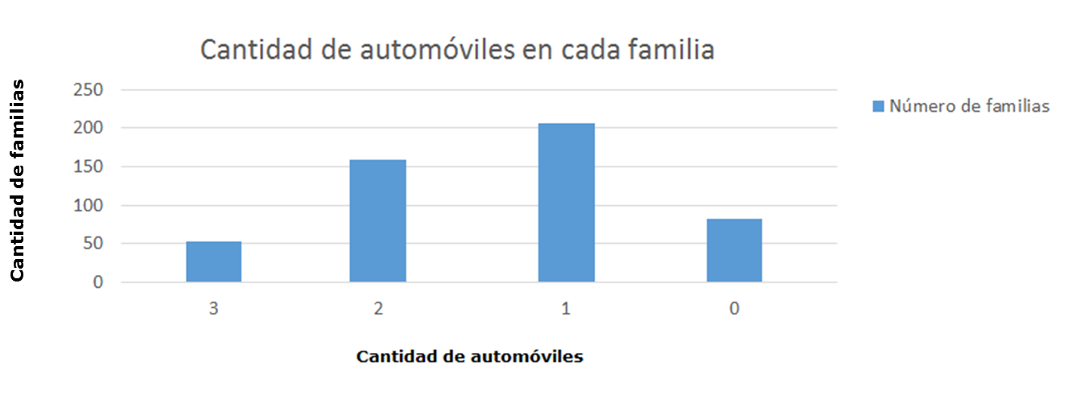 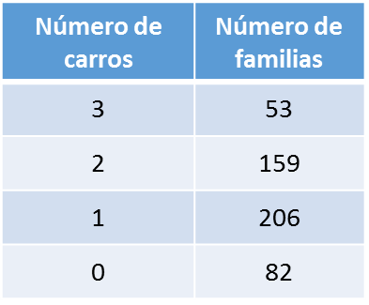
IMG05 | Ver descripción | Recurso F6 | Fotografía | Contenido | MA_10_06_CO_REC20_IMG05n.jpg | 320 x 480 px | MA_10_06_CO_REC20_IMG05a.jpg | 800 x 458 px | Ilustrar la tabla de frecuencias con los datos propuestos. Imagen para: Variable cuantitativa - Ficha 2 - Imagen 3
IMG06 | Ver descripción | Recurso F6 | Ilustración | Contenido | MA_10_06_CO_REC20_IMG06n.jpg | 320 x 480 px | MA_10_06_CO_REC20_IMG06a.jpg | 800 x 458 px | Ilustrar la tabla de frecuencias con los datos propuestos. Imagen para: Variable cuantitativa - Ficha 5 - Imagen 1 | 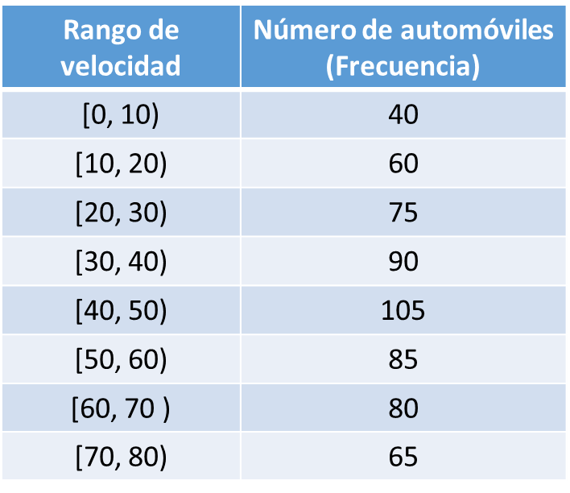
IMG07 | Ver descripción | Recurso F6 | Ilustración | Contenido | MA_10_06_CO_REC20_IMG07n.jpg | 320 x 480 px | MA_10_06_CO_REC20_IMG07a.jpg | 800 x 458 px | Ilustrar la tabla de frecuencias y el histograma (diagrama de barras con las barras pegadas) y con los datos propuestos. Imagen para: Variable cuantitativa - Ficha 6 - Imagen 1 |  